INYECTABLES
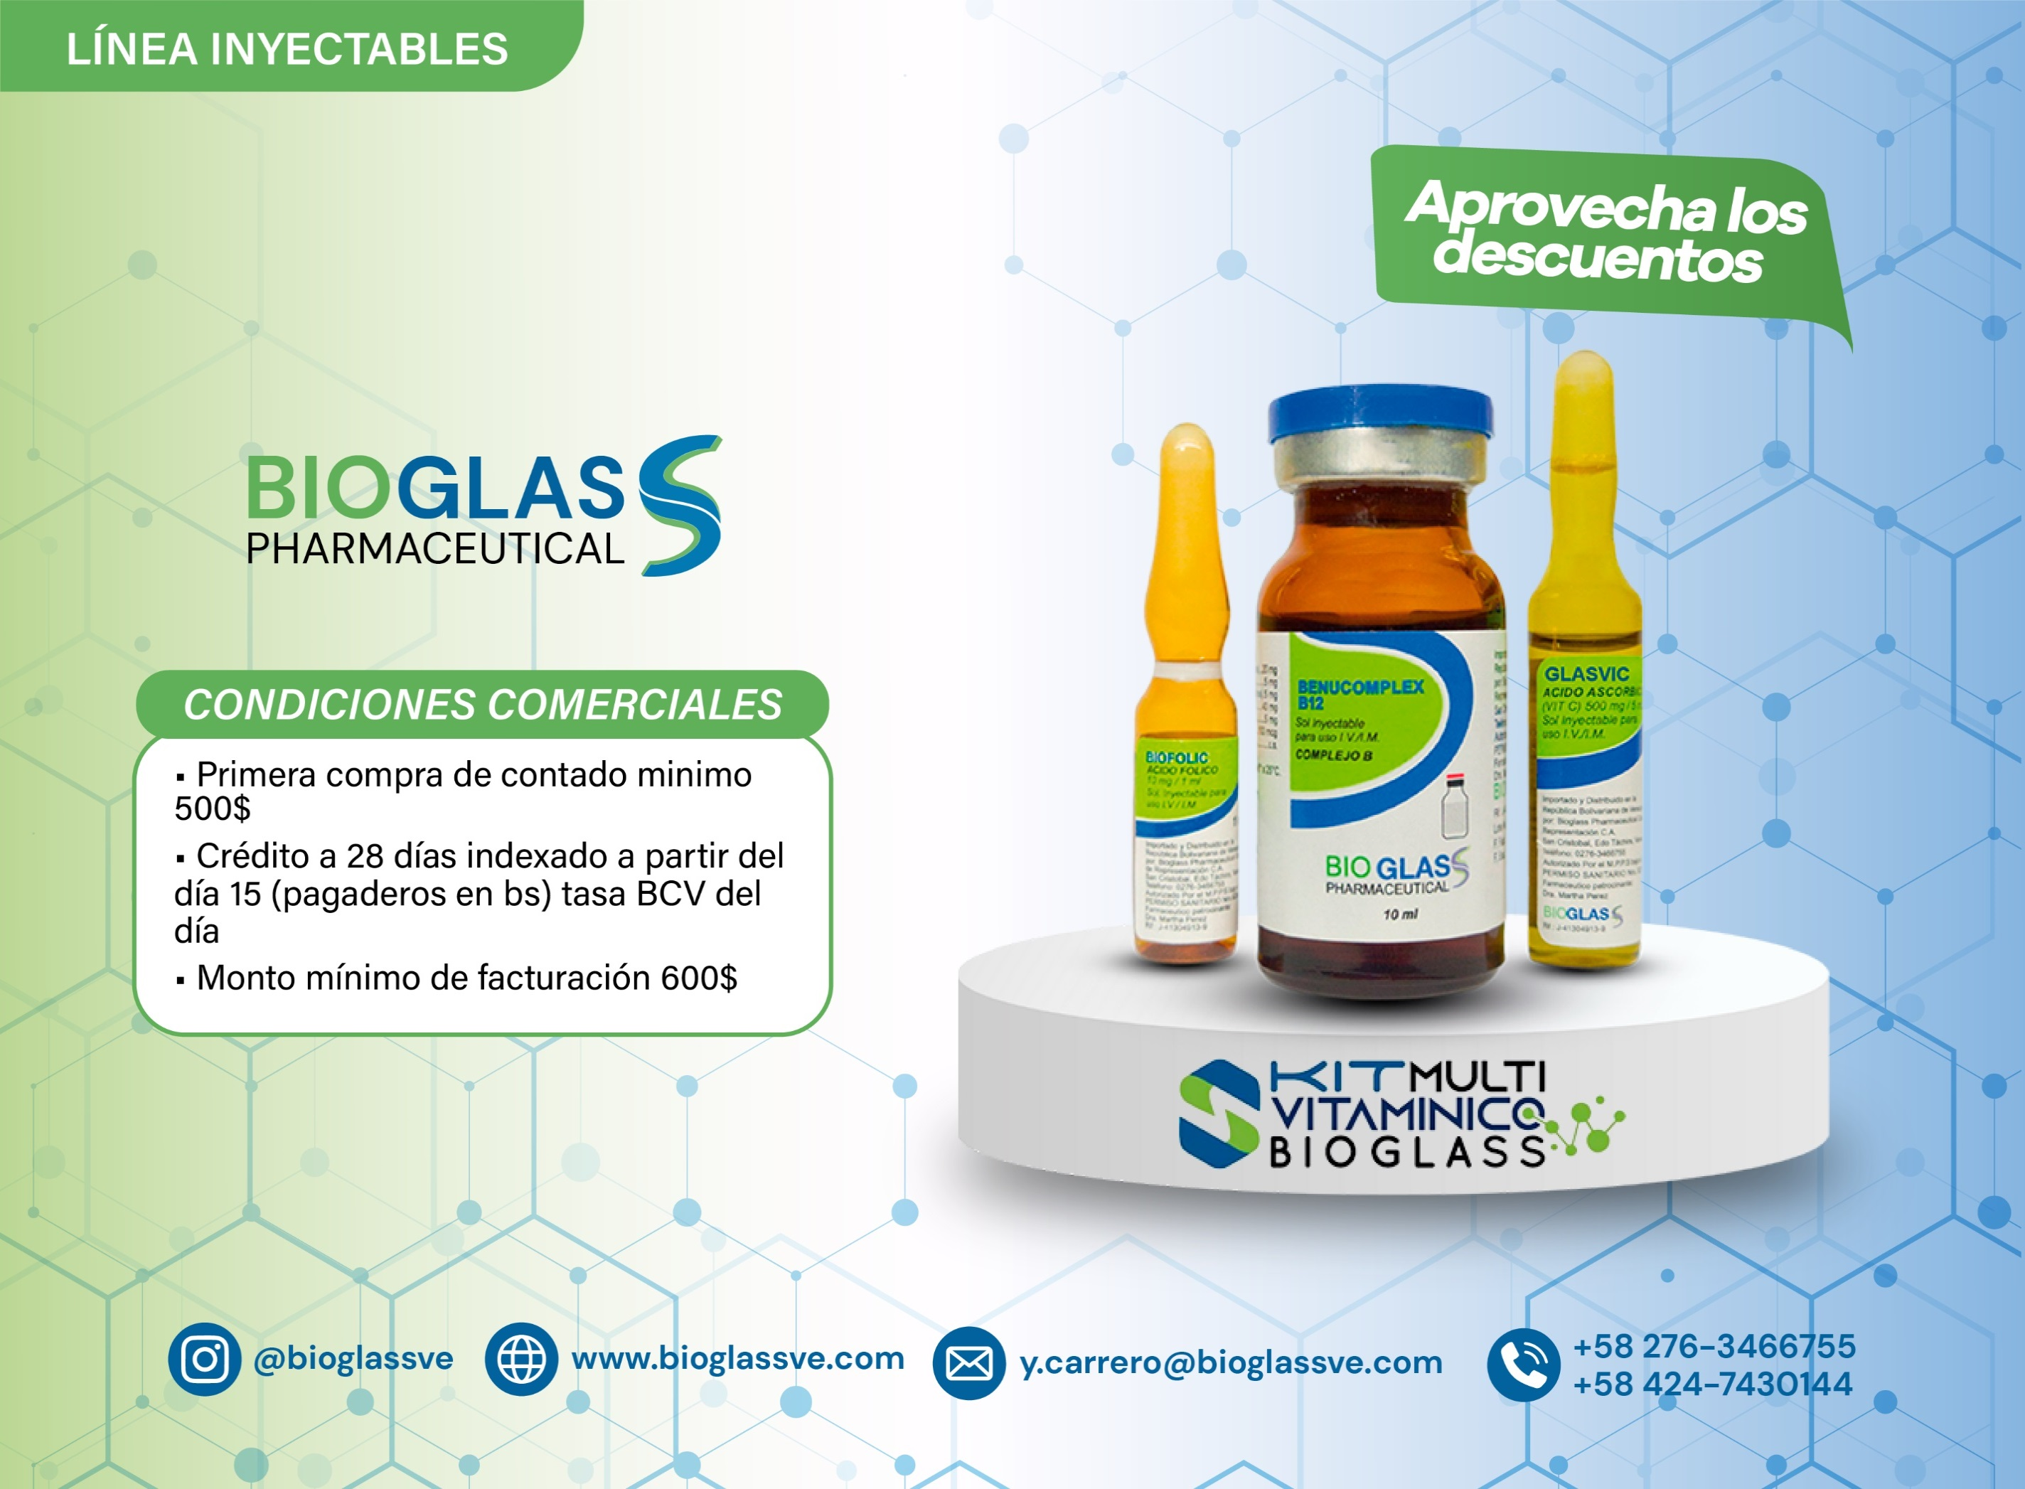

LISTADO DE PRODUCTOS Y PRECIOS 03-10-2026 AL 09-10-2026
LÍNEA INYECTABLES
ITEM | CÓDIGO | CODIGO DE BARRA | DESCRIPCIÓN DEL PRODUCTO | VENCIMIENTO | UNIDAD DE MANEJO | PRECIO PRODUCTO USD$ | DESCUENTO ADICIONAL | PRECIO FINAL PRODUCTO USD$ | CANTIDAD A SOLICITAR | TOTAL A PAGAR USD$ | INVENTARIO DISPONIBLE
 |  |  |  |  |  |  |  |  |  |  | SAN CRISTÓBAL | VALENCIA
1 | B00080 | 7598455000186 | BENUCOMPLEX B12 Complejo B (B1,B2,B3,B5,B6,B12) vial x 10ML Solución Inyectable para uso IV / IM (E) Caja x 1 ud. | 30/08/2027 | Caja x 1ud. | $3.28 |  |  |  | $0.00 | 0 | 0
2 | B00101 | 7598455000322 | BETAGLASS BETAMETASONA 4MG / 1ML Ampolla Solución Inyectable para uso IV / IM (E) Caja x 10 uds. | 28/02/2028 | Caja x 10 uds. | $4.04 |  |  |  | $0.00 | 1,495 | 3,316
3 | B00030 | 7598455000940 | BIACSIS BETAMETASONA FOSFATO SÓDICO 2 MG + BETAMETASONA DIPROPIONATO 5 MG X 1 ML SOLUCIÓN INYECTABLE (E) | 30/07/2028 | Caja x 1 ud. | $4.38 |  |  |  | $0.00 | 4,000 | 81,886
4 | B00061 | 7598455000896 | BIANTIC METRONIDAZOL 500 MG / 100 ML Solución Inyectable para uso IV (E) Caja x 1ud. | 30/08/2028 | Caja x 1ud. | $1.76 | 8% | $1.62 |  | $0.00 | 6,507 | 21,126
5 | B00064 | 7598455000858 | BIOBAC CIPROFLOXACINA 200 MG / 100 ML Solución Inyectable para uso IV (E ) Caja x 1ud. | 30/08/2027 | Caja x 1ud. | $1.50 | 30% | $1.05 |  | $0.00 | 10,893 | 37,666
6 | B00032 | 7598455000926 | BIOCAR ATENOLOL 5 MG X 10 ML SOLUCIÓN INYECTABLE PARA USO I.V. Caja x 10 und. (E ) | 30/07/2028 | Caja x 10 uds. | $18.97 |  |  |  | $0.00 | 1,000 | 3,784
7 | B00082 | 7598455000179 | BIOCEFT CEFTRIAXONA 1G Vial Polvo para reconstitución inyectable para uso IV (E) Caja x 1 ud. | 28/02/2028 | Caja x 1ud. | $1.85 |  |  |  | $0.00 | 9,117 | 176,787
8 | B00102 | 7598455000285 | BIOCLORFEN CLORFENAMINA 10MG / 1ML Ampolla Solución Inyectable para uso IV / IM (E) Caja x 10 uds. | 28/02/2028 | Caja x 10 uds. | $0.00 |  |  |  | $0.00 | NO DISPONIBLE
9 | B00103 | 7598455000384 | BIOCOLCHIC TIOCOLCHICOSIDO 4MG / 2ML Ampolla Solución Inyectable para uso IM (E) Caja x 10 uds. | 30/07/2028 | Caja x 10 uds. | $0.00 |  |  |  | $0.00 | NO DISPONIBLE
10 | B00043 | 7598455000407 | BIOCORTIN HIDROCORTISONA 500MG Vial Polvo Liofilizado para uso IV / IM (E) Caja x 1 ud. | 28/02/2028 | Caja x 1ud. | $3.92 |  |  |  | $0.00 | 16,250 | 171,368
11 | B00107 | 7598455000292 | BIODEXA DEXAMETASONA 8MG / 2ML Ampolla Solución Inyectable para uso IV / IM (E) Caja x 10 uds. | 28/02/2028 | Caja x 10 uds. | $5.00 |  |  |  | $0.00 | 3,860 | 45,664
12 | B00011 | 7598455001114 | BIODIP NIMODIPINA 10 MG / 50 ML Vial Solución Inyectable para uso IV (E ) Caja x 1 ud. | 30/07/2028 | Caja x 1ud. | $10.12 | 8% | $9.31 |  | $0.00 | 7,197 | 5,966
13 | B00031 | 7598455000957 | BIOEZ ESOMEPRAZOL POLVO LIOFILIZADO 40 MG X 1 ml Vial Polvo Liofilizado para uso IV (E) Caja x 1 ud. | 30/08/2028 | Caja x 1 ud. | $1.95 | 8% | $1.79 |  | $0.00 | 10,864 | 31,495
14 | B00091 | 7598455000193 | BIOFENAP DICLOFENAC POTÁSICO 75MG / 3ML Ampolla Solución Inyectable para uso IV/IM (E) Caja x 10 uds. | 30/08/2028 | Caja x 10 uds. | $18.60 |  |  |  | $0.00 | 19,140 | 40,863
15 | B00092 | 7598455000209 | BIOFENIT FENITOÍNA SÓDICA 250MG / 5ML Ampolla Solución Inyectable para uso IV / IM (E) Caja x 10 uds. | 2027-04-30 | Caja x 10 uds. | $0.00 |  |  |  | $0.00 | NO DISPONIBLE
16 | B00059 | 7598455000865 | BIOFLUZ FLUCONAZOL 200 MG / 100 ML FCO-VIAL Solución Inyectable para uso IV(E) Caja x 1 ud. | 30/08/2027 | Caja x 1ud. | $1.70 | 30% | $1.19 |  | $0.00 | 2,523 | 1,810
17 | B00104 | 7598455000247 | BIOFOLIC ACIDO FOLICO 10MG / 1ML Ampolla Solución Inyectable para uso IV / IM (E) Caja x 10 uds. | 30/12/2027 | Caja x 10 uds. | $16.63 | 20% | $13.30 |  | $0.00 | 1,515 | 33,483
18 | B00038 | 7598455000094 | BIOKACIN AMIKACINA 500 MG / 2 ML Vial Solución Inyectable para uso IV / IM (E) Caja x 1 ud. | 28/02/2028 | Caja x 1ud. | $1.41 |  |  |  | $0.00 | 7,812 | 6,708
19 | B00047 | 7598455000889 | BIOLID LINEZOLID 600 MG / 300 ML FCO-VIAL Solución Inyectable para uso IV(E) Caja x 1 ud. | 30/09/2027 | Caja x 1 ud. | $7.53 | 8% | $6.93 |  | $0.00 | 610 | 1,277
20 | B00062 | 7598455000902 | BIOLOX MOXIFLOXACINA 400 MG / 100 ML FCO-VIAL Solución Inyectable para uso IV (E) Caja x 1 ud. | 30/08/2027 | Caja x 1 ud. | $6.80 | 8% | $6.26 |  | $0.00 | 1,621 | 3,184
21 | B00012 | 7598455001138 | BIOLTAM AMPICILINA + SULBACTAM 1,5 G Vial Polvo Liofilizado para uso IV/IM (E ) Caja x 1 ud. | 30/06/2028 | Caja x 1 ud. | $1.98 | 8% | $1.82 |  | $0.00 | 326 | 811
22 | B00013 | 7598455001145 | BIOMIC CLARITROMICINA 500 MG Vial POLVO LIOFILIZADO PARA USO IV (E) Caja x 1ud. | 30/06/2028 | Caja x 1ud. | $6.50 | 8% | $5.98 |  | $0.00 | 2,937 | 11,272
23 | B00014 | 7598455001107 | BIOMOD BUTILBROMURO HIOSCINA 20 MG / 1 ML Ampolla Solución Inyectable para uso IM / IV (E ) Caja x 10 uds. | 30/06/2028 | Caja x 10 uds. | $12.50 | 8% | $11.50 |  | $0.00 | 2,667 | 3,831
24 | B00042 | 7598455000872 | BIOPUL LEVOFLOXACINA 500 MG / 100 ML FCO-VIAL Solución Inyectable para uso IV (E) Caja x 1 ud. | 30/08/2027 | Caja x 1ud. | $1.70 | 30% | $1.19 |  | $0.00 | 4,171 | 12,825
25 | B00009 | 7598455001152 | BIOREM MEROPENEM 1000 MG Vial Polvo Liofilizado para uso IV (E ) Caja x 1 ud. | 30/07/2027 | Caja x 1ud. | $8.50 | 8% | $7.82 |  | $0.00 | 1,068 | NO DISPONIBLE
26 | B00002 | 7598455001121 | BIORPES ACICLOVIR 250 MG Vial Polvo Liofilizado para uso IV (E ) Caja x 1 ud. | 30/06/2028 | Caja x 1ud. | $5.26 | 8% | $4.84 |  | $0.00 | 5,312 | 10,806
27 | B00105 | 7598455000315 | BIOSEMID FUROSEMIDA 20MG / 2ML Ampolla Solución Inyectable para uso IV / IM (E) Caja x 10 uds. | 28/02/2028 | Caja x 10 uds. | $3.70 |  |  |  | $0.00 | 1,000 | 29,980
28 | B00079 | 7598455000032 | BIOSONA METILPREDNISOLONA 500MG Vial Polvo Liofilizado para uso IV / IM (E) Caja x 1 ud. | 02/08/2028 | Caja x 1ud. | $9.65 |  |  |  | $0.00 | 4,634 | 12,787
29 | B00094 | 7598455000261 | BIOSTIGMIN NEOSTIGMINA 0,5MG / ML Ampolla Solución Inyectable para uso IV / IM (E) Caja x 10 uds. | 30/12/2026 | Caja x 10 uds. | $0.00 |  |  |  | $0.00 | NO DISPONIBLE
30 | B00019 | 7598455001169 | BIOTALIN PIPERACILINA + TAZOBACTAM 4,5 G Vial Polvo Liofilizado para uso IV (E ) Caja x 1 ud. | 30/06/2028 | Caja x 1 ud. | $7.20 | 8% | $6.62 |  | $0.00 | 360 | NO DISPONIBLE
31 | B00095 | 7598455000162 | BIOTRANEX ÁCIDO TRANEXÁMICO 500MG / 5ML Ampolla Solución Inyectable para uso IV (E) Caja x 10 uds. | 28/02/2028 | Caja x 10 uds. | $0.00 |  |  |  | $0.00 | NO DISPONIBLE
32 | B00106 | 7598455000308 | BIOVIT K FITOMENADIONA (VIT K1) 10MG / 1ML Ampolla Solución Inyectable para uso IM / IV (E) Caja x 10 uds. | 30/08/2027 | Caja x 10 uds. | $0.00 |  |  |  | $0.00 | NO DISPONIBLE
33 | B00040 | 7598455000438 | BIOZOL OMEPRAZOL 40 MG Vial Polvo Liofilizado para uso IV Caja x 1 ud. | 30/10/2027 | Caja x 1ud. | $1.60 | 30% | $1.12 |  | $0.00 | 9,933 | 60,562
34 | B00108 | 7598455000346 | BUPIGLASS HIPERBARA BUPIVACAINA + DEXTROSA ANHIDRA 15MG + 240MG (Al 0,5%) / 3ML ESPINAL (E) Caja x 10 uds. | 30/08/2028 | Caja x 10 uds. | $31.90 |  |  |  | $0.00 | 600 | 1,974
35 | B00023 | 7598455001084 | BUPIGLASS SIMPLE BUPIVACAINA CLORHIDRATO 50 MG / 10 ML Solución Inyectable (E ) Caja x 10 uds. | 30/06/2028 | Caja x 10 uds. | $16.90 | 8% | $15.55 |  | $0.00 | 1,276 | 1,629
36 | B00035 | 7598455000933 | CITGLASS CITICOLINA 1 G / 4 ML Ampolla Solución Inyectable para uso IV/ IM (E) Caja x 10 uds. | 30/07/2028 | Caja x 10 uds. | $0.00 |  |  |  | $0.00 | NO DISPONIBLE
37 | B00075 | 7598455000605 | ETOFENAMATO 1GR / 2ML Solución Inyectable para uso IM (E) Caja x 1 ud. | 30/01/2028 | Caja x 1 ud. | $7.79 |  |  |  | $0.00 | 1,462 | 1,522
38 | B00097 | 7598455000223 | FERROGLASS HIERRO SACARATO 100MG / 5ML Ampolla Solución Inyectable para uso IV (E) Caja x 10 uds. | 30/04/2027 | Caja x 10 uds. | $29.70 | 40% | $17.82 |  | $0.00 | 417 | NO DISPONIBLE
39 | B00097 | 7598455000223 | FERROGLASS HIERRO SACARATO 100MG / 5ML Ampolla Solución Inyectable para uso IV (E) Caja x 10 uds. | 28/02/2028 | Caja x 10 uds. | $29.70 |  |  |  | $0.00 | 1,723 | 11,745
40 | B00100 | 7598455000100 | GENTAGLASS GENTAMICINA 160MG / 2ML Ampolla Solución Inyectable para uso IV / IM (E) Caja x 10 uds. | 28/02/2028 | Caja x 10 uds. | $9.74 | 10% | $8.76 |  | $0.00 | 1,218 | 4,370
41 | B00109 | 7598455000353 | GENTAGLASS GENTAMICINA 80MG / 2ML Ampolla Solución Inyectable para uso IV / IM (E) Caja x 10 uds. | 30/12/2027 | Caja x 10 uds. | $0.00 |  |  |  | $0.00 | NO DISPONIBLE
42 | B00058 | 7598455000919 | GLASSMOL PARACETAMOL 1 G / 100 ML FCO-VIAL Solución Inyectable para uso IV (E) Caja x 1 ud. | 30/08/2027 | Caja x 1ud. | $3.70 | 8% | $3.40 |  | $0.00 | 3,358 | 3,245
43 | B00089 | 7598455000155 | GLASVIC ACIDO ASCORBICO 500MG / 5ML Ampolla Solución Inyectable para uso IV / IM (E) Caja x 10 uds. | 30/01/2027 | Caja x 10 uds. | $0.00 |  |  |  | $0.00 | NO DISPONIBLE
44 | B00018 | 7598455000414 | KETOGLASS KETOPROFENO 100 MG / 2ML Ampolla Solución Inyectable para uso IM / IV (E) Caja x 10 uds. | 30/07/2028 | Caja x 10 uds. | $0.00 |  |  |  | $0.00 | NO DISPONIBLE
45 | B00054 | 7598455000025 | KETOROLACO 30MG / ML Ampolla Solución Inyectable para uso IV/IM Caja x 10 uds. | 2027-12-30 | Caja x 10 uds. | $9.86 |  |  |  | $0.00 | 3,283 | 7,234
46 | B00111 | 7598455000759 | KIT MULTIVITAMINICO BIOGLASS Bulto x 21 KIT. | 31/01/2027 | Caja x 1ud. | $7.87 |  |  |  | $0.00 | 1,500 | 2,000
47 | B00085 | 7598455000278 | ONDAGLASS ONDANSETRON 8MG / 4ML Ampolla Solución Inyectable para uso IV / IM (E) Caja x 10 uds. | 30/01/2027 | Caja x 10 uds. | $0.00 |  |  |  | $0.00 | NO DISPONIBLE
48 | B00110 | 7598455000391 | TRISULGLASS TRIMETOPRIM + SULFAMETOXAZOL 80MG + 400MG / 5ML Ampolla Solución Inyectable para uso IV (E) Caja x 10 uds. | 30/12/2026 | Caja x 10 uds. | $0.00 |  |  |  | $0.00 | NO DISPONIBLE
 |  |  |  |  |  |  |  |  | 0 | $0.00

OFTALMOLÓGICOS - ÓTICO
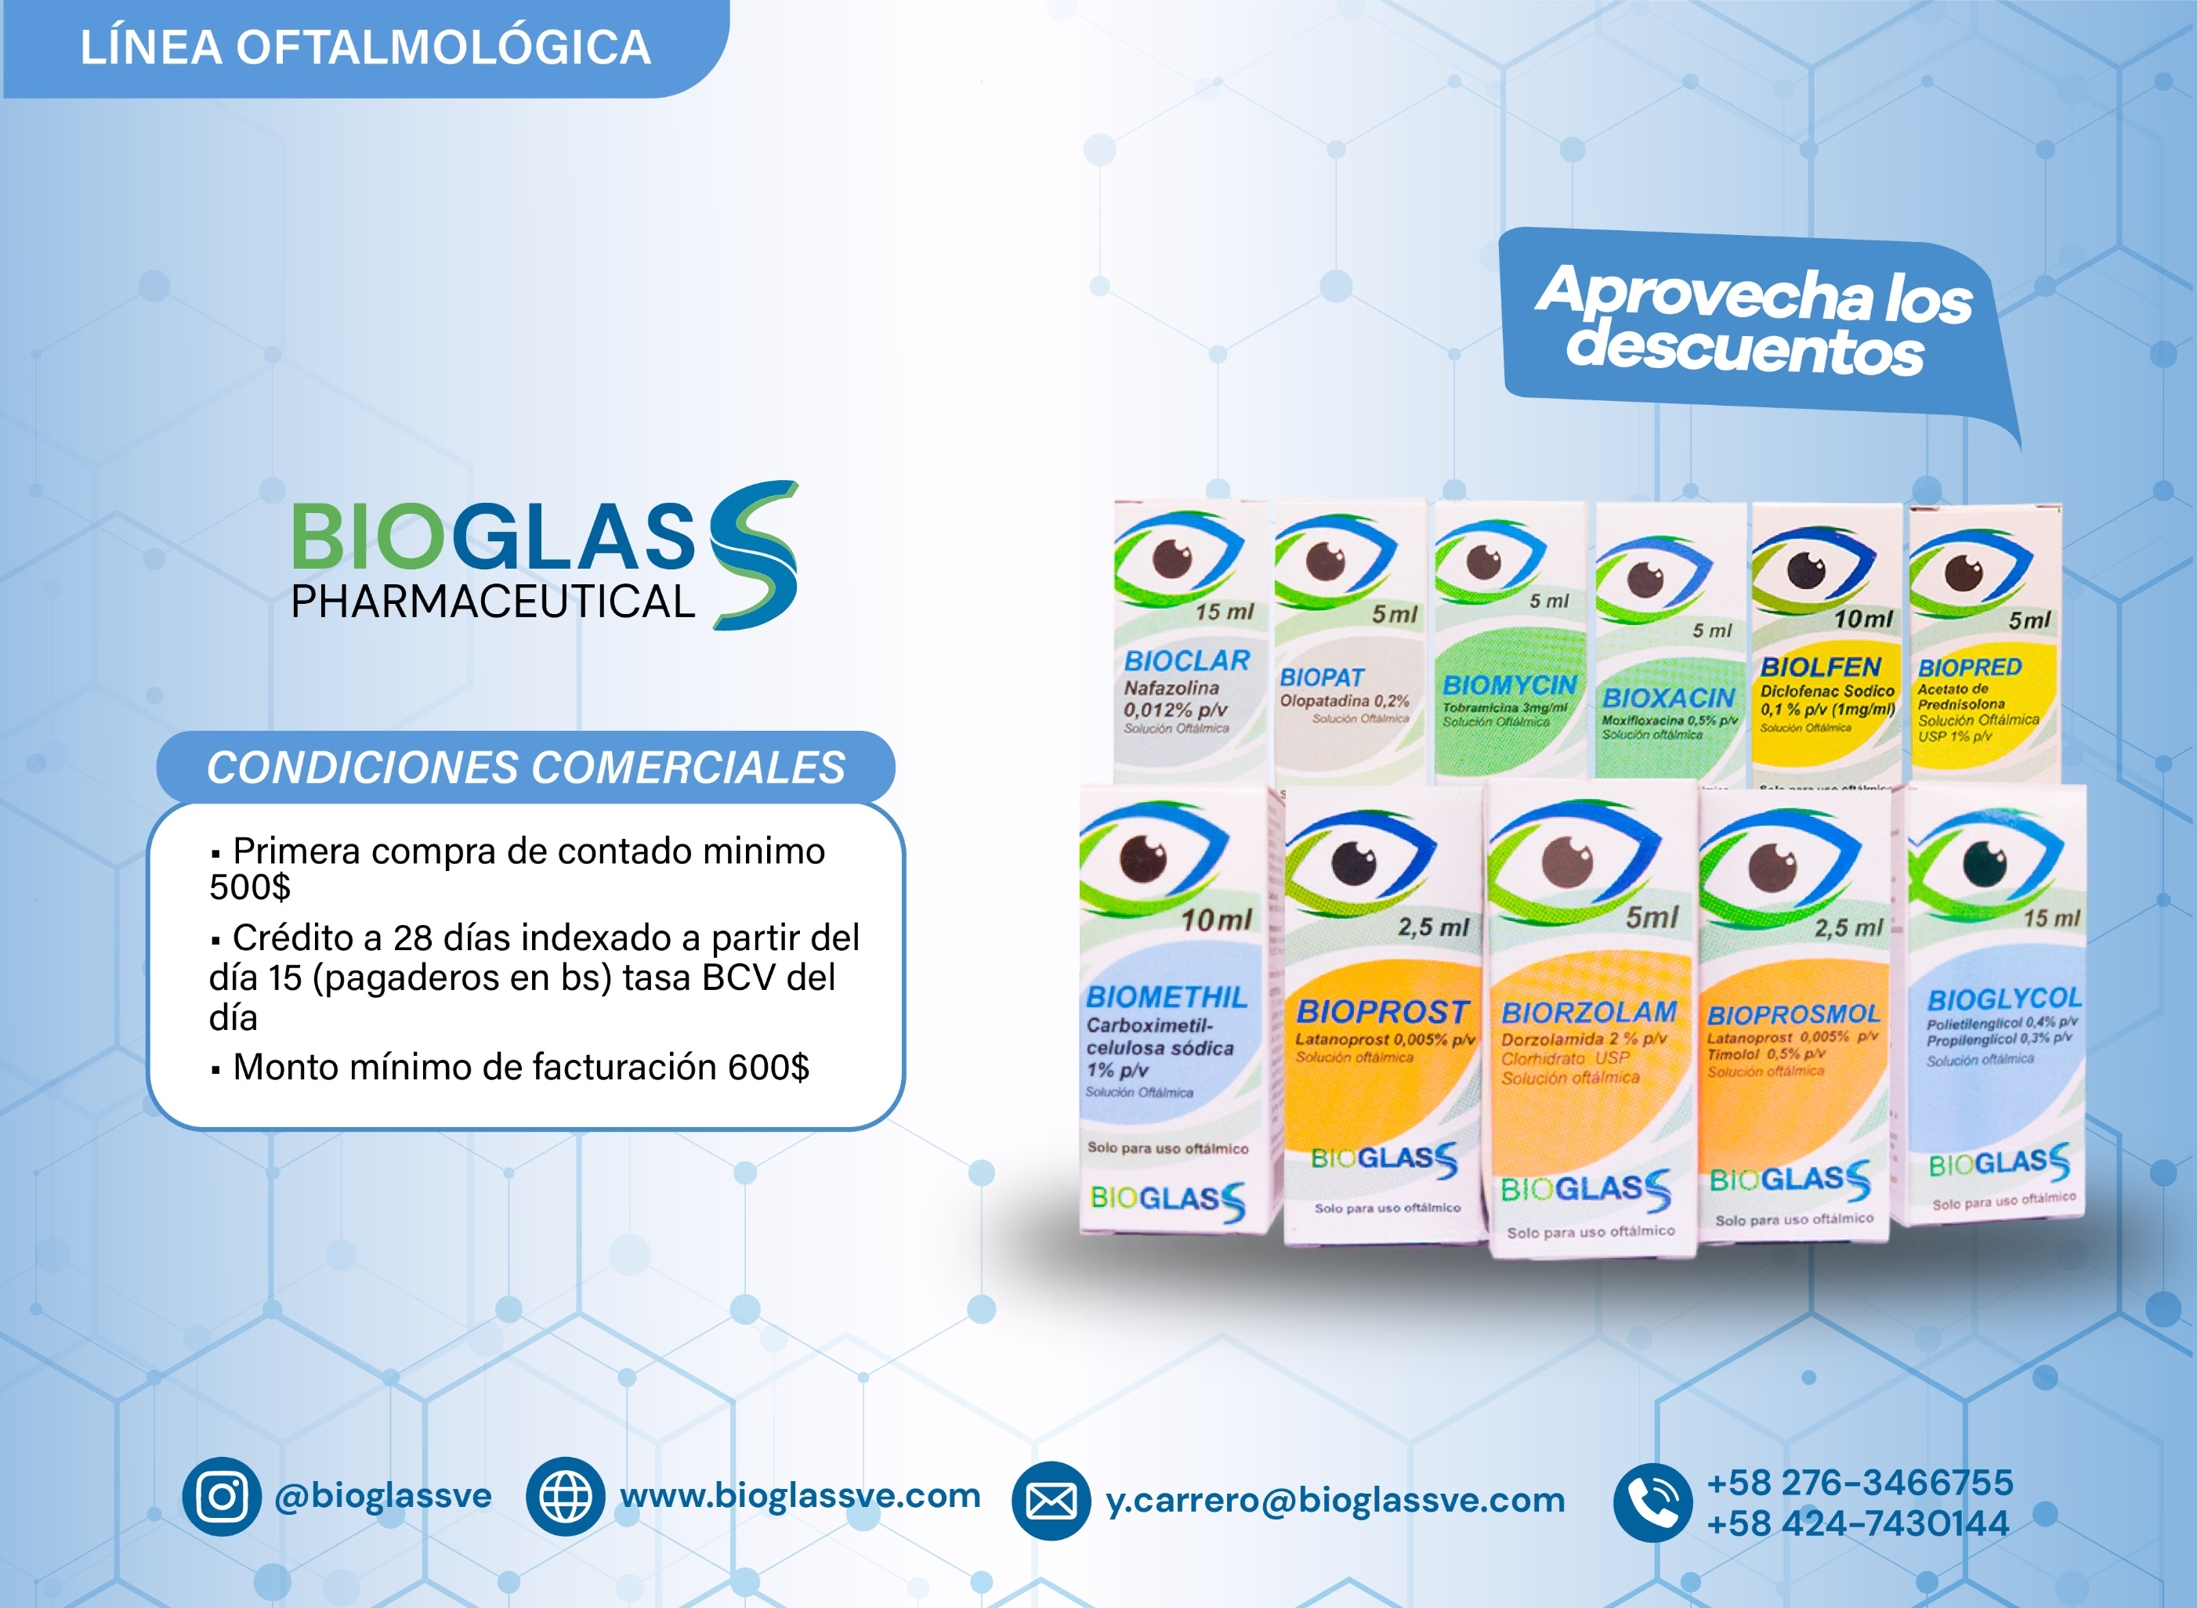

LISTADO DE PRODUCTOS Y PRECIOS 03-10-2026 AL 09-10-2026
LÍNEA OFTALMOLÓGICA
ITEM | CÓDIGO | CODIGO DE BARRA | DESCRIPCIÓN DEL PRODUCTO | VENCIMIENTO | LOTE NUEVO | PRECIO PRODUCTO USD$ | DESCUENTO ADICIONAL | PRECIO FINAL PRODUCTO USD$ | CANTIDAD A SOLICITAR | TOTAL A PAGAR USD$ | INVENTARIO DISPONIBLE
 |  |  |  |  |  |  |  |  |  |  | SAN CRISTÓBAL | VALENCIA
1 | B00055 | 7598455000087 | GOTAS ARTIFICIALES AL 0,3% (HPCM) X 15 ML Solución Oftálmica Caja x 1 ud. | 2027-11-30 | Pack x 20 uds. | $3.63 |  |  |  | $0.00 | 8,366 | 63,717
2 | B00025 | 7598455000124 | BIOBET DORZOLAMIDA + TIMOLOL 2% + 0,5% FRASCO X 5 ML (E) | 30/03/2028 | Pack x 10 uds. | $6.56 |  |  |  | $0.00 | 1,800 | 28,062
3 | B00015 | 7598455000476 | BIOCLAR NAFAZOLINA CLORHIDRATO 0,12 MG / ML FRASCO X 15 ML (E) | 30/11/2026 | Pack x 10 uds. | $1.71 | 80% | $0.35 |  | $0.00 | 45 | 700
4 | B00021 | 7598455000490 | BIODEX TOBRAMICINA + DEXAMETASONA 0,3% + 0,1% FRASCO X 5 ML (E) | 30/03/2028 | Pack x 10 uds. | $3.56 |  |  |  | $0.00 | 6,459 | 54,954
5 | B00041 | 7598455000988 | BIODEX TOBRAMICINA 0,3% + DEXAMETASONA 0,1% UNGÜENTO OFTÁLMICO x 7,5 G ( E) Caja x 1 ud. | 30/07/2028 | Pack x 10 uds. | $9.06 | 8% | $8.34 |  | $0.00 | 6,426 | 27,037
6 | B00003 | 7598455000445 | BIODINA BRIMONIDINA TARTRATO 0,2% FRASCO X 5 ML (E) | 30/03/2028 | Pack x 10 uds. | $5.39 |  |  |  | $0.00 | 4,088 | 8,228
7 | B00063 | 7598455001015 | BIOFLAM LOTEPREDNOL ETABONATO 0,5% Suspensión Oftálmica FRASCO X 5 ML (E) Caja x 1 ud. | 30/08/2028 | Pack x 10 uds. | $5.33 | 8% | $4.90 |  | $0.00 | 3,776 | 15,498
8 | B00024 | 7598455000506 | BIOFTAL CIPROFLOXACINA HCL 0,3% FRASCO X 5ML (E) | 30/11/2026 | Pack x 10 uds. | $4.97 | 80% | $1.00 |  | $0.00 | 1,800 | 1,347
9 | B00053 | 7598455000735 | BIOGLYCOL POLIETILENGLICOL + PROPILENGLICOL 0,4% + 0,3% Solución Oftálmica FRASCO X 15 ML (E ) | 30/11/2026 | Pack x 10 uds. | $5.36 | 80% | $1.08 |  | $0.00 | NO DISPONIBLE | 390
10 | B00006 | 7598455000056 | BIOLFEN DICLOFENAC SODICO 0,1% FRASCO X 10 ML (E) | 30/11/2026 | Pack x 10 uds. | $4.79 | 80% | $1.00 |  | $0.00 | 265 | 499
11 | B00005 | 7598455000452 | BIOMETHIL CARBOXIMETILCELULOSA 1% FRASCO X 10 ML (E) | 30/11/2026 | Pack x 10 uds. | $0.00 |  |  |  | $0.00 | NO DISPONIBLE
12 | B00048 | 7598455000971 | BIOMYCIN TOBRAMICINA 0,3% UNGÜENTO OFTÁLMICO x 7,5 G (E ) Caja x 1 ud. | 30/07/2028 | Pack x 10 uds. | $8.35 | 8% | $7.68 |  | $0.00 | 7,511 | 16,369
13 | B00056 | 7598455000742 | BIOMYCIN TOBRAMICINA 0,3% Solución Oftálmica FRASCO X 5 ML (E ) | 30/11/2026 | Pack x 10 uds. | $2.62 | 20% | $2.10 |  | $0.00 | NO DISPONIBLE | 130
14 | B00056 | 7598455000742 | BIOMYCIN TOBRAMICINA 0,3% Solución Oftálmica FRASCO X 5 ML (E ) | 30/03/2028 | Pack x 10 uds. | $2.62 |  |  |  | $0.00 | 7,180 | 18,262
15 | B00037 | 7598455000995 | BIOPAF NEPAFENAC 0.1% FRASCO X 5 ML SUSPENSIÓN OFTÁLMICA (E ) Caja x 1 ud. | 30/07/2028 | Pack x 10 uds. | $8.15 | 8% | $7.50 |  | $0.00 | 8,934 | 31,558
16 | B00016 | 7598455000483 | BIOPAT OLOPATADINA CLORHIDRATO 0,2% FRASCO X 5 ML (E) | 30/06/2028 | Pack x 10 uds. | $3.78 |  |  |  | $0.00 | 1,887 | 1,779
17 | B00017 | 7598455000063 | BIOPRED PREDNISOLONA ACETATO 1% FRASCO X 5 ML (E) | 30/08/2028 | Pack x 10 uds. | $6.10 |  |  |  | $0.00 | 5,529 | 16,363
18 | B00067 | 7598455000704 | BIOPROSMOL LATANOPROST + TIMOLOL 0,005% + 0,5% Solución Oftálmica FRASCO X 2.5 ML (E ) | 30/11/2026 | Pack x 10 uds. | $8.82 | 80% | $1.76 |  | $0.00 | 1,800 | 1,518
19 | B00070 | 7598455000711 | BIOPROST LATANOPROST 0,005% Solución Oftálmica FRASCO X 2.5 ML (E ) | 30/05/2028 | Pack x 10 uds. | $11.57 | 25% | $8.68 |  | $0.00 | 3,000 | 40,288
20 | B00039 | 7598455001008 | BIORPES ACICLOVIR USP 3% UNGÜENTO OFTÁLMICO x 4.5 G (E ) Caja x 1 ud. | 30/06/2028 | Pack x 10 uds. | $7.00 | 8% | $6.44 |  | $0.00 | 7,643 | 29,111
21 | B00071 | 7598455000698 | BIORZOLAM DORZOLAMIDA CLORHIDRATO 2% Solución Oftálmica FRASCO X 5 ML (E ) | 30/11/2026 | Pack x 10 uds. | $7.50 | 80% | $1.50 |  | $0.00 | 1,173 | 1,848
22 | B00029 | 7598455000520 | BIOTILOL TIMOLOL 0,50% FRASCO X 10 ML (E) | 30/07/2027 | Pack x 10 uds. | $3.04 |  |  |  | $0.00 | 5,567 | 29,191
23 | B00072 | 7598455000728 | BIOXACIN MOXIFLOXACINA 0,5% Solución Oftálmica X 5 ML (E ) | 30/11/2026 | Pack x 10 uds. | $7.33 | 80% | $1.47 |  | $0.00 | 1,590 | 1,025
24 | B00028 | 7598455000513 | BIOXIDEX MOXIFLOXACINA + DEXAMETASONA 0,5% + 0,1% FRASCO X 5 ML (E) | 30/11/2026 | Pack x 10 uds. | $6.75 | 80% | $1.35 |  | $0.00 | 1,800 | 4,083
 |  |  |  |  |  |  |  |  | 0 | $0.00

LÍNEA ÓTICA
ITEM | CÓDIGO |  | DESCRIPCIÓN DEL PRODUCTO | VENCIMIENTO | UNIDAD DE MANEJO | PRECIO FINAL PRODUCTO USD$ | CANTIDAD A SOLICITAR | TOTAL A PAGAR USD$ | INVENTARIO DISPONIBLE
 |  |  |  |  |  |  |  |  | SAN CRISTÓBAL | VALENCIA
1 | B00033 | 7598455000469 | BIOTIC HC CIPROFLOXACINA HCL 0,2%+ HIDROCORTIZONA 1% FRASCO 5ML ( E) | 30/03/2028 | Pack x 10 uds. | $6.34 |  | $0.00 | 7,870 | 112,443
 |  |  |  |  |  |  | 0 | $0.00

TABLETAS - SUSPENSIONES
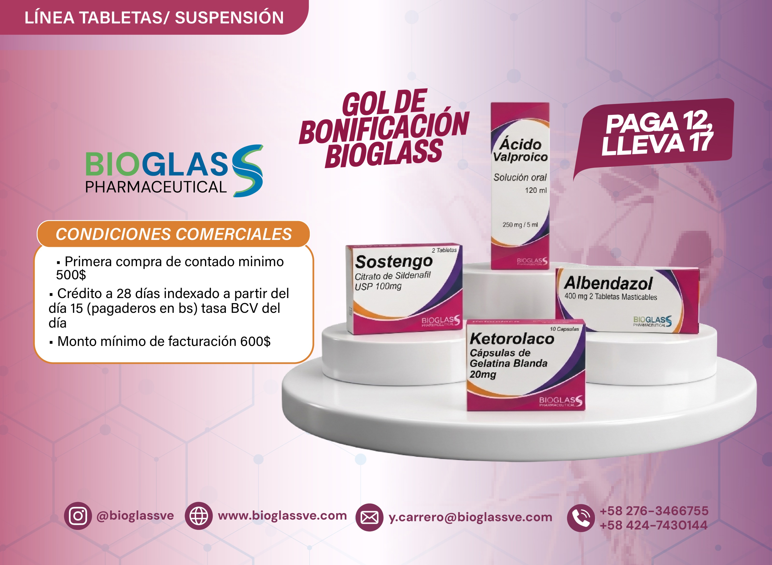

LISTADO DE PRODUCTOS Y PRECIOS 03-10-2026 AL 09-10-2026
LÍNEA TABLETAS Y SUSPENSIONES
ITEM | CÓDIGO | CODIGO DE BARRA | DESCRIPCIÓN DEL PRODUCTO | VENCIMIENTO | UNIDAD DE MANEJO | PRECIO PRODUCTO USD$ | DESCUENTO ADICIONAL | PRECIO FINAL PRODUCTO USD$ | CANTIDAD A SOLICITAR | TOTAL A PAGAR USD$ | INVENTARIO DISPONIBLE
 |  |  |  |  |  |  |  |  |  |  | SAN CRISTÓBAL | VALENCIA
1 | B00034 | 7598455000537 | ACETAMINOFEN SOLUCIÓN ORAL 180 MG / 5 ML FRASCO x 120 ML | 30/08/2027 | Paquete x 5 unidades | $0.00 |  |  |  | $0.00 | NO DISPONIBLE
2 | B00076 | 7598455000568 | CABERGOLINA 0,5 MG CAJA x 4 TABLETAS | 30/03/2028 | Paquete x 10 unidades | $6.04 |  |  |  | $0.00 | 30 | 180
3 | B00065 | 7598455000629 | NITAZOXANIDA SUSPENSIÓN 100 MG / 5 ML FRASCO x 30 ML | 30/11/2026 | Paquete x 10 unidades | $5.15 | 50% | $2.57 |  | $0.00 | 988 | 1,632
4 | B00068 | 7598455000667 | RIFAXIMINA TABLETAS 200 MG CAJA x 10 TABLETAS | 28/02/2028 | Paquete x 10 unidades | $6.12 |  |  |  | $0.00 | 274 | 981
5 | B00112 | 7598455000827 | KETOROLACO KETOROLACO TROMETAMINA 20MG CÁPSULAS DE GELATINA BLANDA CAJA X 10 CÁPSULAS | 30/04/2028 | UND | $4.30 | 30% | $3.01 |  | $0.00 | 14,264 | 8,489
6 | B00114 | 7598455000834 | SOSTENGO SILDENAFIL CITRATO EQUIVALENTE A SILDENAFIL 100 MG CAJA X 2 TABLETAS | 30/05/2028 | UND | $1.98 | 30% | $1.39 |  | $0.00 | 19,786 | 14,614
7 | B00113 | 7598455000841 | ÁCIDO VALPROICO SOLUCIÓN ORAL 250MG FRASCO X 120 ML | 30/05/2028 | UND | $8.45 | 30% | $5.92 |  | $0.00 | 4,125 | 2,410
8 | B00115 | 7598455000810 | ALBENDAZOL TABLETAS MASTICABLES 400 MG CAJA X 2 TABLETAS | 30/05/2028 | UND | $1.03 | 30% | $0.72 |  | $0.00 | 16,402 | 10,175
 |  |  |  |  |  |  |  |  | 0 | $0.00

RESPIRATORIA
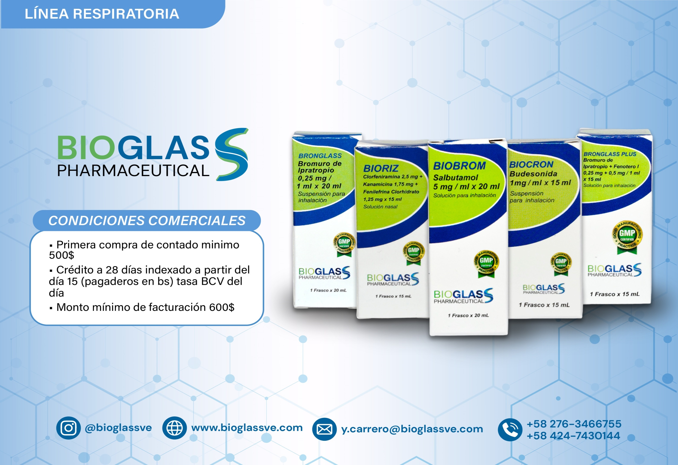

LISTADO DE PRODUCTOS Y PRECIOS 03-10-2026 AL 09-10-2026
LÍNEA RESPIRATORIA
ITEM | CÓDIGO | CODIGO DE BARRA | DESCRIPCIÓN DEL PRODUCTO | VENCIMIENTO | UNIDAD DE MANEJO | PRECIO PRODUCTO USD$ | DESCUENTO ADICIONAL | PRECIO FINAL PRODUCTO USD$ | CANTIDAD A SOLICITAR | TOTAL A PAGAR USD$ | INVENTARIO DISPONIBLE
 |  |  |  |  |  |  |  |  |  |  | SAN CRISTÓBAL | VALENCIA
1 | B00010 | 7598455001046 | BIORIZ CLORFENIRAMINA 2,5 MG + KANAMICINA 1,75 MG + FENILEFRINA 1,25 MG / 1ML Solución Nasal X 15 ML (E) | 30/07/2028 | Pack x 10 uds. | $7.04 | 8% | $6.48 |  | $0.00 | 5,025 | 12,284
2 | B00020 | 7598455001077 | BIOBROM SALBUTAMOL 5 MG / 1ML Solución para Inhalación X 20 ML (E) | 30/06/2028 | Pack x 10 uds. | $4.50 | 8% | $4.14 |  | $0.00 | 8,281 | 23,201
3 | B00022 | 7598455001039 | BIOCRON BUDESONIDA 1 MG / 1ML Suspensión para Inhalación X 15 ML (E) | 30/06/2028 | Pack x 10 uds. | $4.07 | 8% | $3.74 |  | $0.00 | 5,195 | 18,578
4 | B00026 | 7598455001053 | BRONGLASS BROMURO IPRATROPIO 0,25 MG / 1ML Suspensión para Inhalación X 20 ML (E) | 30/06/2028 | Pack x 10 uds. | $4.68 |  |  |  | $0.00 | 274 | NO DISPONIBLE
5 | B00027 | 7598455001060 | BRONGLASS PLUS BROMURO IPRATROPIO 0,25 MG + FENOTEROL 0,5 MG / 1ML Suspensión para Inhalación X 15 ML (E) | 30/06/2028 | Pack x 10 uds. | $8.20 | 8% | $7.54 |  | $0.00 | 8,678 | 9,670
 |  |  |  |  |  |  |  |  | 0 | $0.00

